Chi tiết địa chất
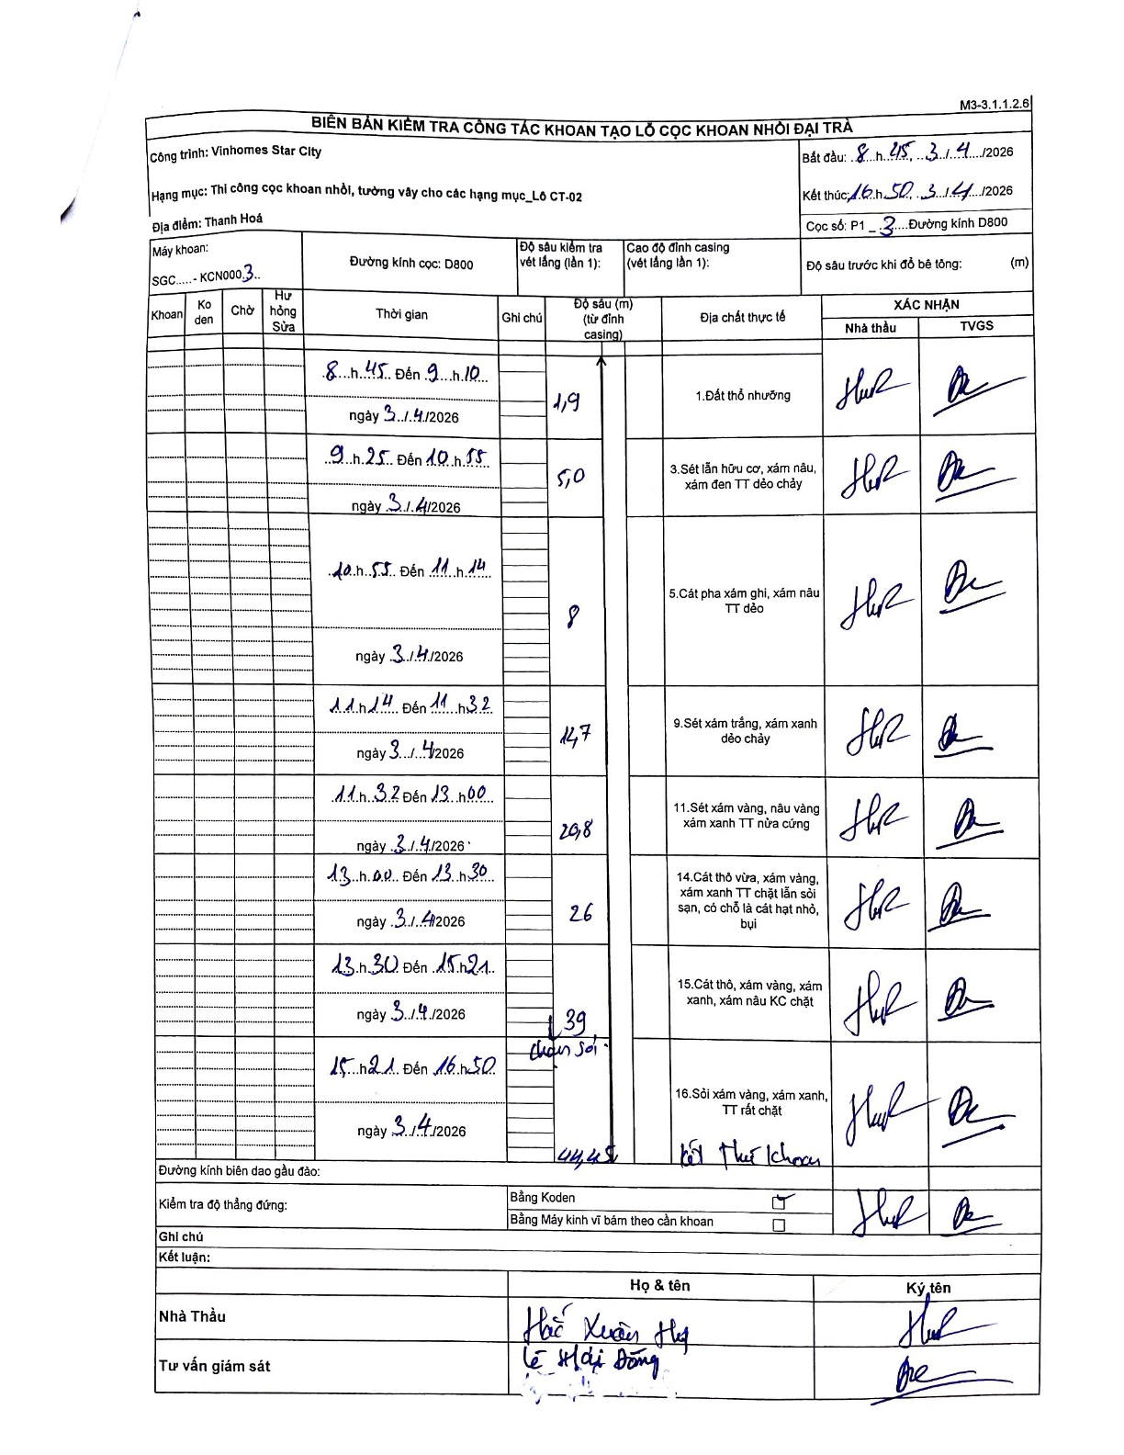
Dự án | Star City Thanh Hóa
Hạng mục | Thi công cọc khoan nhồi, tường vây cho các hạng mục_Lô CT-02
Tên bộ phận | Lô CT-02
Số hiệu cọc | P1-3
Tên Máy khoan | SGC-KCN0003
Đường kính | D800
Bắt đầu thi công | 08:45 03/04/2026
Kết thúc thi công | 16:50 03/04/2026

Địa chất TT | Đường kính | Mô tả lớp thiết kế | Từ (h) | Đến (h) | Cao độ từ | Cao độ đến | T.Gian (h) | Dài (m) | V (m/h) | Ghi chú
1. Đất thổ nhưỡng | D800 | Đất thổ nhưỡng | 08:45 03/04/2026 | 09:10 03/04/2026 | 0 | -1.9 | 0.42 | 1.9 | 4.56
2 | D800 | Sét lẫn hữu cơ, xám nâu, xám đen TT dẻo chảy | 09:25 03/04/2026 | 10:55 03/04/2026 | -1.9 | -5 | 1.5 | 3.1 | 2.07
3 | D800 | Cát pha xám ghi, xám nâu TT dẻo | 10:55 03/04/2026 | 11:14 03/04/2026 | -5 | -8 | 0.32 | 3 | 9.47
4 | D800 | Sét xám trắng, xám xanh dẻo chảy | 11:14 03/04/2026 | 11:32 03/04/2026 | -8 | -14.7 | 0.3 | 6.7 | 22.33
5 | D800 | Sét xám vàng, nâu vàng xám xanh TT nửa cứng | 11:32 03/04/2026 | 13:00 03/04/2026 | -14.7 | -20.8 | 1.47 | 6.1 | 4.16
6 | D800 | Cát thô vừa, xám vàng, xám xanh TT chặt lẫn sỏi sạn, có chỗ là cát hạt nhỏ, bụi | 13:00 03/04/2026 | 13:30 03/04/2026 | -20.8 | -26 | 0.5 | 5.2 | 10.4
7 | D800 | Cát thô, xám vàng, xám xanh, xám nâu KC chặt | 13:30 03/04/2026 | 15:21 03/04/2026 | -26 | -39 | 1.85 | 13 | 7.03 | Chạm sỏi
8 | D800 | Sỏi xám vàng, xám xanh, TT rất chặt | 15:21 03/04/2026 | 16:50 03/04/2026 | -39 | -44.45 | 1.48 | 5.45 | 3.67 | Kết thúc khoan

ẢNH BIÊN BẢN GỐC

